Chi tiết địa chất
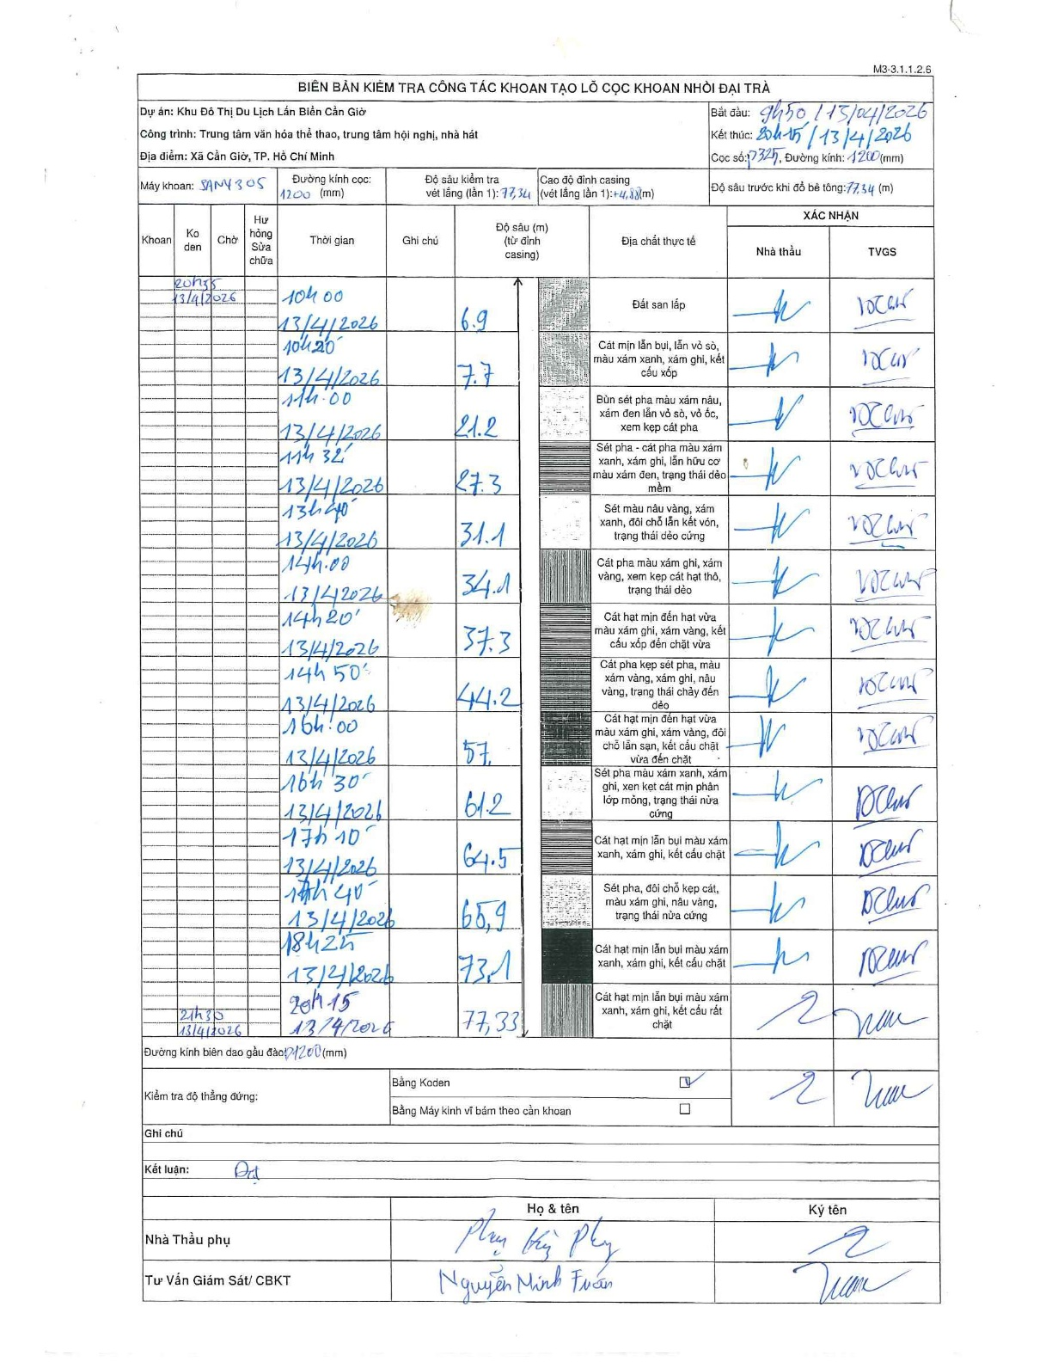
Dự án | Cần Giờ
Hạng mục | Trung tâm văn hóa thể thao, trung tâm hội nghị, nhà hát
Tên bộ phận | Hạng mục: Trung tâm văn hóa thể thao, trung tâm hội nghị, nhà hát
Số hiệu cọc | P325
Tên Máy khoan | SGCT-KCN0002
Đường kính | D1200
Bắt đầu thi công | 09:50 13/04/2026
Kết thúc thi công | 20:15 13/04/2026

Địa chất TT | Đường kính | Mô tả lớp thiết kế | Từ (h) | Đến (h) | Cao độ từ | Cao độ đến | T.Gian (h) | Dài (m) | V (m/h) | Ghi chú
Đất san lấp | D1200 | Đất san lấp | 09:50 13/04/2026 | 10:00 13/04/2026 | 0 | -6.9 | 0.17 | 6.9 | 41.4 | Chiều dài tính toán (6.9 - 4.88)
2 | D1200 | Cát mịn lẫn bụi, lẫn vỏ sò, màu xám xanh, xám ghi, kết cấu xốp | 10:00 13/04/2026 | 10:20 13/04/2026 | -6.9 | -7.7 | 0.33 | 0.8 | 2.4
3 | D1200 | Bùn sét pha màu xám nâu, xám đen lẫn vỏ sò, vỏ ốc, xen kẹp cát pha | 10:20 13/04/2026 | 11:00 13/04/2026 | -7.7 | -21.2 | 0.67 | 13.5 | 20.25
4 | D1200 | Sét pha - cát pha màu xám xanh, xám ghi, lẫn hữu cơ màu xám đen, trạng thái dẻo mềm | 11:00 13/04/2026 | 11:32 13/04/2026 | -21.2 | -27.3 | 0.53 | 6.1 | 11.44
5 | D1200 | Sét màu nâu vàng, xám xanh, đôi chỗ lẫn kết vón, trạng thái dẻo cứng | 11:32 13/04/2026 | 13:40 13/04/2026 | -27.3 | -31.1 | 2.13 | 3.8 | 1.78
6 | D1200 | Cát pha màu xám ghi, xám vàng, xen kẹp cát hạt thô, trạng thái dẻo | 13:40 13/04/2026 | 14:00 13/04/2026 | -31.1 | -34.1 | 0.33 | 3 | 9
7 | D1200 | Cát hạt mịn đến hạt vừa màu xám ghi, xám vàng, kết cấu xốp đến chặt vừa | 14:00 13/04/2026 | 14:20 13/04/2026 | -34.1 | -37.3 | 0.33 | 3.2 | 9.6
8 | D1200 | Cát pha kẹp sét pha, màu xám vàng, xám ghi, nâu vàng, trạng thái chảy đến dẻo | 14:20 13/04/2026 | 14:50 13/04/2026 | -37.3 | -44.2 | 0.5 | 6.9 | 13.8
9 | D1200 | Cát hạt mịn đến hạt vừa màu xám ghi, xám vàng, đôi chỗ lẫn sạn, kết cấu chặt vừa đến chặt | 14:50 13/04/2026 | 16:00 13/04/2026 | -44.2 | -57 | 1.17 | 12.8 | 10.97
10 | D1200 | Sét pha màu xám xanh, xám ghi, xen kẹp cát mịn phân lớp mỏng, trạng thái nửa cứng | 16:00 13/04/2026 | 16:30 13/04/2026 | -57 | -61.2 | 0.5 | 4.2 | 8.4
11 | D1200 | Cát hạt mịn lẫn bụi màu xám xanh, xám ghi, kết cấu chặt | 16:30 13/04/2026 | 17:10 13/04/2026 | -61.2 | -64.5 | 0.67 | 3.3 | 4.95
12 | D1200 | Sét pha, đôi chỗ kẹp cát, màu xám ghi, nâu vàng, trạng thái nửa cứng | 17:10 13/04/2026 | 17:40 13/04/2026 | -64.5 | -65.9 | 0.5 | 1.4 | 2.8
13 | D1200 | Cát hạt mịn lẫn bụi màu xám xanh, xám ghi, kết cấu chặt | 17:40 13/04/2026 | 18:25 13/04/2026 | -65.9 | -73.1 | 0.75 | 7.2 | 9.6
14 | D1200 | Cát hạt mịn lẫn bụi màu xám xanh, xám ghi, kết cấu rất chặt | 18:25 13/04/2026 | 20:15 13/04/2026 | -73.1 | -77.33 | 1.83 | 4.23 | 2.31

ẢNH BIÊN BẢN GỐC

